BUG - VER 1
STT | API | Trạng thái xử lý | Bug | Exp | Note | Mô tả lỗi | Note | Trạng thái xử lý
1 | /api/auth/sign-in | Cancelled | Đúng password - sai username --> exception | Trả mã lỗi và message |  |  |  | Cancelled
2 |  | Fixed | Sai password - sai username --> exception | Trả mã lỗi và message |  |  |  | Fixed | OK
3 |  | Fixed | Sai password - Đúng username --> exception | Trả mã lỗi và message |  |  |  | Fixed | OK
4 | /api/user/{{user_id}} | Cancelled | 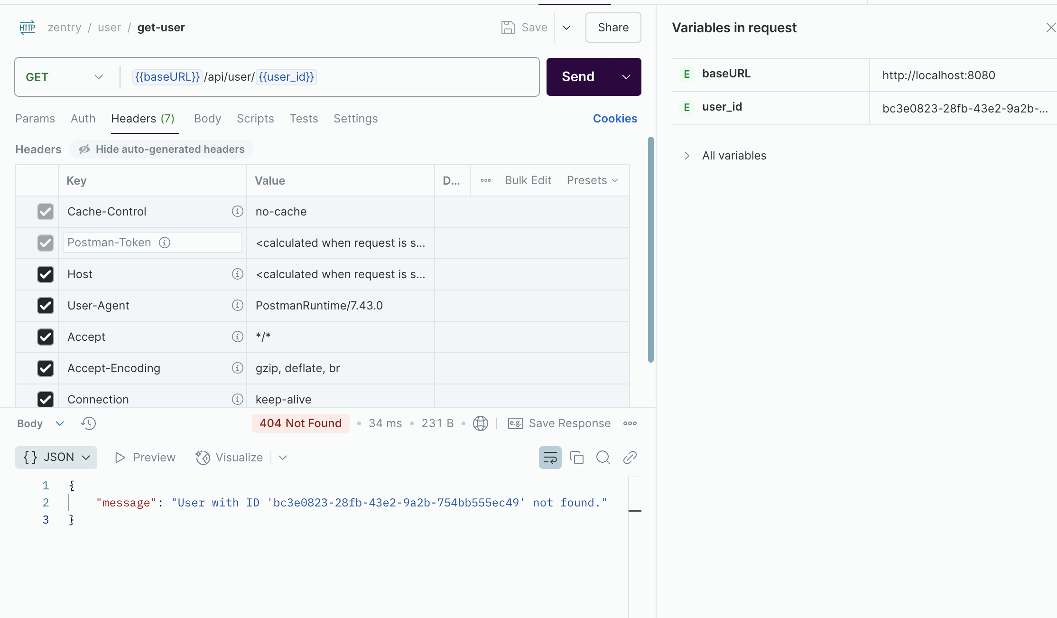 |  |  | - Trong DB đang tồn tại 1 bản ghi User nhưng khi thực hiện lấy thông tin User thì báo lỗi không tìm thấy | check kĩ data body và user_id trên url có đồng nhất với nhau không, bên tôi test không vấn đề gì, nếu có tái hiện thì chụp luôn phần body giúp tôi | Cancelled
5 |  | Fixed | - Hiện tại user_Id đang là 1 chuỗi gồm 36 kí tự + Nếu < 36 kí tự or > 36 kí tự --> trả 1 lỗi + Nếu = 36 kí tự -> trả lỗi not found | OK |  |  |  | Fixed
6 | create-setting | Fixed | Thiếu setting --> trả lỗi như sau : ``` { "type": "https://tools.ietf.org/html/rfc9110#section-15.5.1", "title": "One or more validation errors occurred.", "status": 400, "errors": { "request": [ "The request field is required." ], "$.setting.scopeId": [ "The JSON value could not be converted to System.Guid. Path: $.setting.scopeId | LineNumber: 11 | BytePositionInLine: 27." ] }, "traceId": "00-154a9a8ac3a6f54cf2d637a526d8da4f-f98d0596fb121b91-00" } | Mong muốn trả ra 1 message rõ ràng hơn hoặc quy về 1 mã lỗi dùng chung cho tất cả nghiệp vụ |  |  |  | Fixed | OK
7 |  | Fixed | Case Data không hợp lệ --> trả lỗi như sau: { "message": "An unexpected error occurred while creating the Setting." } | Mong muốn trả ra 1 message rõ ràng hơn hoặc quy về 1 mã lỗi dùng chung cho tất cả nghiệp vụ |  |  |  | Fixed | OK
8 |  | Fixed | Case để Key quá dài --> trả lỗi như sau: { "message": "An unexpected error occurred while creating the Setting." } | Mong muốn trả ra 1 message rõ ràng hơn hoặc quy về 1 mã lỗi dùng chung cho tất cả nghiệp vụ |  |  |  | Fixed | OK
9 |  | Fixed | Key : " chứa kí tự đặc biệt " -> Pass | Check xem nghiệp vụ có oke đoạn này không |  |  |  | Fixed | OK
10 |  | Fixed | Case truyền value là string ( dataType = int) -> trả lỗi sai kiểu -> OK Case truyền value là array ( dataType = int) -> chưa trả đúng lỗi Case truyền value là objject ( dataType = int) -> chưa trả đúng lỗi | Mong muốn trả ra 1 message rõ ràng hơn hoặc quy về 1 mã lỗi dùng chung cho tất cả nghiệp vụ |  |  |  | Fixed | OK
11 | create-course | Fixed | Trùng code -> trả exception | Mong muốn trả ra 1 message rõ ràng hơn hoặc quy về 1 mã lỗi dùng chung cho tất cả nghiệp vụ |  |  |  | Fixed | OK
12 |  | Fixed | Name rỗng -> Pass | Mong muốn validate name -> để biết đó là môn gì |  |  | Mô tả lỗi này khi tạo một course để name rỗng -> tạo ra 1 course không có name | Fixed | OK
13 |  | Fixed | Description quá dài -> Trả exception | Mong muốn trả ra 1 message rõ ràng hơn hoặc quy về 1 mã lỗi dùng chung cho tất cả nghiệp vụ |  |  |  | Fixed | OK
14 |  | Cancelled | Thiếu semester -> Pass | Mong muốn validate semester |  |  |  | Cancelled
15 | create-room | Fixed | roomName = "" -> Pass | Mong muốn validate roomName |  |  |  | Fixed | OK
16 |  | Fixed | capacity số âm -> Pass | Validate capacity phải là số > 0 |  |  |  | Fixed | OK
17 |  | Cancelled | capacity là string -> exception | Mong muốn trả ra 1 message rõ ràng hơn hoặc quy về 1 mã lỗi dùng chung cho tất cả nghiệp vụ |  |  | TestCase capacity là 1 string kp 1 số | Cancelled | Xử lý bên app/web
18 |  | Fixed | roomName quá dài --> trả exception | Mong muốn trả ra 1 message rõ ràng hơn hoặc quy về 1 mã lỗi dùng chung cho tất cả nghiệp vụ |  |  |  | Fixed | OK
19 |  | Fixed | Trùng room -> Trả exception | Mong muốn trả message báo đã tồn tại phòng này |  |  |  | Fixed | OK
20 | create-class-section | Fixed | Thiếu trường courrseId --> đang trả exception | Mong muốn trả ra 1 message rõ ràng hơn hoặc quy về 1 mã lỗi dùng chung cho tất cả nghiệp vụ |  |  |  | Fixed
21 |  | Cancelled | Thiếu tường lecctureId -> Pass | Đoạn này xem lại nghiệp vụ nếu 1 session được tạo ra -> không có giảng viên -> NOT OK Mong muốn kh có giáo viên cũng trả lỗi | DB đang lưu lecture 000-0000-000000 |  |  | Cancelled
22 |  | Cancelled | Case trùng lectureId trùng courrseId trùng sectionCode -> Exception | Mong muốn trả ra 1 message rõ ràng hơn hoặc quy về 1 mã lỗi dùng chung cho tất cả nghiệp vụ |  |  | Đổi nghiệp vụ, không còn add lecturer vào đây nữa | Cancelled
23 |  | Fixed | Semester sai định dạng -> PASS | Mong muốn đúng format Ví dụ đầu FA SU SP + năm |  |  |  | Fixed
24 |  | Fixed | CourseId và lecturerId sai định dạng -> exception | Mong muốn trả ra 1 message rõ ràng hơn hoặc quy về 1 mã lỗi dùng chung cho tất cả nghiệp vụ |  |  |  | Fixed
25 |  | Fixed | Validate độ dài -> trả exception | Mong muốn trả message |  |  |  | Fixed
26 | enroll-student | Fixed | Case student đã enroll lớp ->. trả excp | Mong muốn trả message |  |  |  | Fixed
27 |  | Fixed | Student không tồn tại -> trả excp | Mong muốn trả message |  |  |  | Fixed
28 |  | Fixed | ClassSessionId không tồn tại -> trả excp | Mong muốn trả message |  |  |  | Fixed
29 |  | Fixed | Thiếu trường Student or ClassSessionId -> trả excp | Mong muốn trả message |  |  |  | Fixed
30 |  | Fixed | Case Student = inactive -> vẫn thấy |  |  |  |  | Fixed
31 | create-schedule | Cancelled | LectureId - AccountId nhưng trong request lại truyền UserId |  |  |  | Không truyền lecturer vào nữa | Cancelled
32 |  | Cancelled | Lecture đã inactive nhưng vẫn tạo được schedule | Validate |  |  | Không truyền lecturer vào nữa | Cancelled
33 |  | Fixed | StartDate sau EndDate -> Pass | Validate |  |  |  | Fixed
34 |  | Fixed | StartDate , EndDate trong quá khứ -> Pass | Validate |  |  |  | Fixed
35 |  | Cancelled | classSectionId không khớp với lecturerId -> pass | Validate |  |  | Không truyền lecturer vào nữa | Cancelled
36 |  | Fixed | Body rỗng | Mong muốn trả message |  |  |  | Fixed
37 | update-course | Cancelled | Validate đúng forrmat semester |  |  |  | Không có semester | Cancelled
38 |  | Fixed | Sai CourseId -> 400 Bad request | Mong muốn trả message |  |  |  | To do
39 |  | Fixed | Body rỗng -> pass | Validate |  |  |  | To do
40 |  | Fixed | Quá kí tự | Validate |  |  |  | To do
41 | delete-course | Verifying | Xoá courrseId -> Thành công chưa trả response | Mong muốn trả message |  |  |  | To do
42 |  | Cancelled | Xoá thành công chưa update DB | Mong muốn trả message |  |  | check cột isDeleted | To do
43 |  | Cancelled | Khong truyền courrseId -> 400 Bad request | Mong muốn trả message |  |  |  | To do
44 | get-room | Fixed | sai roomId -> trả 400 | Mong muốn trả message |  |  |  | To do
45 | update-room | Fixed | sai roomId -> trả 400 | Mong muốn trả message |  |  |  | To do
46 |  | Fixed | capacity âm -> pass | Mong muốn > 0 |  |  |  | To do
47 |  | Fixed | đảm bảo pải có capacity |  |  |  |  | To do
48 |  | Fixed | Trùng roomId khác building -> not pass | Mong muốn pass ( Check nghiệp vụ) |  |  |  | To do
49 | delete -room | Fixed | sai roomId -> trả 400 | Mong muốn trả message |  |  |  | To do
50 | get-class-section | Fixed | sai roomId -> trả 400 | Mong muốn trả message |  |  |  | To do
51 | update-class-section | Verifying | Trùng với dữ liệu cũ -> exp | Mong muốn trả message |  |  |  | To do
52 |  | Fixed | sai Id -> trar 400 | Mong muốn trả message |  |  |  | To do
53 |  | Fixed | Khác class_sesion_id trùng sessionCode -> excp | Check nghiệp vụ xem nên trả lỗi hay pass pass-> sửa code not pass -> in messgae |  |  |  | To do
54 |  | Verifying | Xem lại logic xử lý session code kì khác nhưng vẫn exception | Check nghiệp vụ |  |  |  | To do
55 | delete-class-section | Fixed | sử class-secctionId = ' 92c02af2-7eac-4f3d-8dc4-b03d3d79e580 ' -> not found | Dev check |  |  |  | To do
56 | get-lecturer-daily-class-sections | Cancelled | Chưa test được do không tìm thấy lecture Id |  |  |  |  | To do
57 | get-lecturer-daily-report | Cancelled | Chưa test được do không tìm thấy lecture Id |  |  |  |  | To do
58 | start-session | Fixed | Của 1 userId khác -> dùng userId khác vẫn pass | Check lại |  |  |  | To do
59 |  | Fixed | Request lại -> Báo lỗi Phiên điểm danh chưa ở trạng thái chờ kích hoạt. ở dạng exception | Cần check lại nghiệp vụ -> xong mới đưa ra mong muốn |  |  |  | To do
60 | send-scan-log | Cancelled | Chưa hiểu -> chưa test |  |  |  |  | To do
61 | update-user | Fixed | Sdt hơn 10 số -> pass | Mong muốn validate | Mô tả lỗi đã test các case từ kí tự đặc biệt, quá dài, quá ngắn,.... |  |  | To do
62 |  | Cancelled | Update lại dữ liệu giống cũ -> OK | Chỗ này mong muốn kh cho cần dev đánh giá |  |  |  | To do
63 |  | Fixed | Role linh tinh -> Pass | Validate đúng role |  |  |  | To do
64 |  | Fixed | Update fullname ="" -> pass | Validate |  |  |  | To do
65 | delete-user | Fixed | response báo xoá thành công. -> bấm xoá lại -> vẫn OK | Dev check logic xử lý |  |  |  | To do
66 |  | Cancelled | Báo xoá thành công -> Searrch DB vẫn có | Dev check logic xử lý |  |  | check cột status trong account | To do
67 | register-device | Fixed | Sai userId -> exception | Mong muốn trả message |  |  |  | To do
68 |  | Fixed | Student inactive vẫn đki được deviced |  |  |  | chặn inactive từ lúc login, nhưng vẫn bổ sung xử lí | To do
69 |  | Fixed | Lecture đã inactive nhưng vẫn đki được device |  |  |  | chặn inactive từ lúc login, nhưng vẫn bổ sung xử lí | To do
70 |  | Cancelled | Bug trùng userid nhưng khác acountId trong DB |  |  |  |  | To do
71
72
73
74
75
76
77
78
79
80
81
82
83
84
85
86
87
88
89
90
91
92
93
94
95
96
97
98
99
100
101
102
103
104
105
106
107
108
109
110
111
112
113
114
115
116
117
118
119
120
121
122
123
124
125
126
127
128
129
130
131
132
133
134
135
136
137
138
139
140
141
142
143
144
145
146
147
148
149
150
151
152
153
154
155
156
157
158
159
160
161
162
163
164
165
166
167
168
169
170
171
172
173
174
175
176
177
178
179
180
181
182
183
184
185
186
187
188
189
190
191
192
193
194
195
196
197
198
199
200
201
202
203
204
205
206
207
208
209
210
211
212
213
214
215
216
217
218
219
220
221
222
223
224
225
226
227
228
229
230
231
232
233
234
235
236
237
238
239
240
241
242
243
244
245
246
247
248
249
250
251
252
253
254
255
256
257
258
259
260
261
262
263
264
265
266
267
268
269
270
271
272
273
274
275
276
277
278
279
280
281
282
283
284
285
286
287
288
289
290
291
292
293
294
295
296
297
298
299
300
301
302
303
304
305
306
307
308
309
310
311
312
313
314
315
316
317
318
319
320
321
322
323
324
325
326
327
328
329
330
331
332
333
334
335
336
337
338
339
340
341
342
343
344
345
346
347
348
349
350
351
352
353
354
355
356
357
358
359
360
361
362
363
364
365
366
367
368
369
370
371

BUG- APP
STT | Bug | Ảnh | Exp | Mô tả lỗi | Note | Trạng thái xử lý
1 | Thiết bị chưa đăng kí device ( cả lecture + cả student ) vẫn join lớp học được |  | Đang đợi a Hiếu do liên quan đến nghiệp vụ deviceToken nữa, sau cùng sẽ check hasRegistered cả 2 thằng để biết xem có join không, nếu không được hiển thị một cái pop up là đăng kí rồi mới cho join
2 | Tiết gọc bắt đầu , giảng viên chưa join lớp nên hs cũng chưa join lớp nhưng màn hình sau khi quá giờ tiết học vẫn hiện Upcoming | 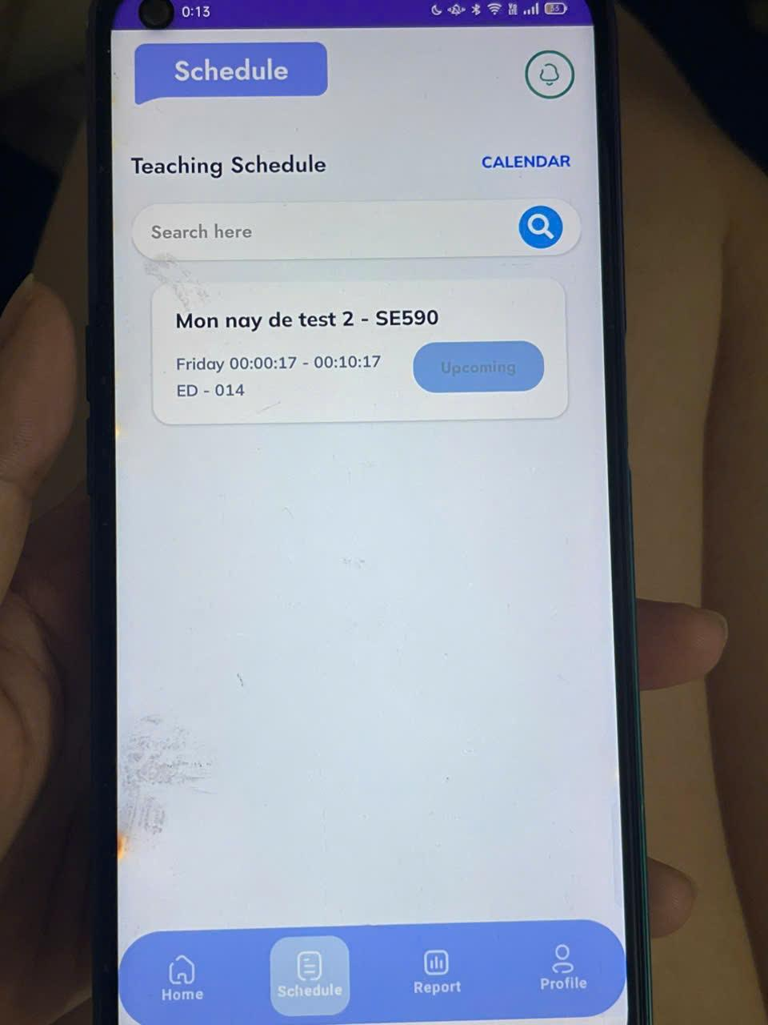 | Oke, tức là ở đây sẽ phải hiện là miss nếu không tham đúng không hay như nào nhỉ |  |  | Đã fix miss 2 case 1. vì lecturer mới là ngta có thể thay đổi status của session thế nên là nếu lecturer miss => thì cả lec và stu đều miss 2. ... nếu lecturer start oke nhưng học sinh không join thì lecturer -> view, còn stu => miss
3 | Tính trạng session lặp lại nhiều lần trong report ( kh biết do lỗi hay đặt tên cần giải thích | 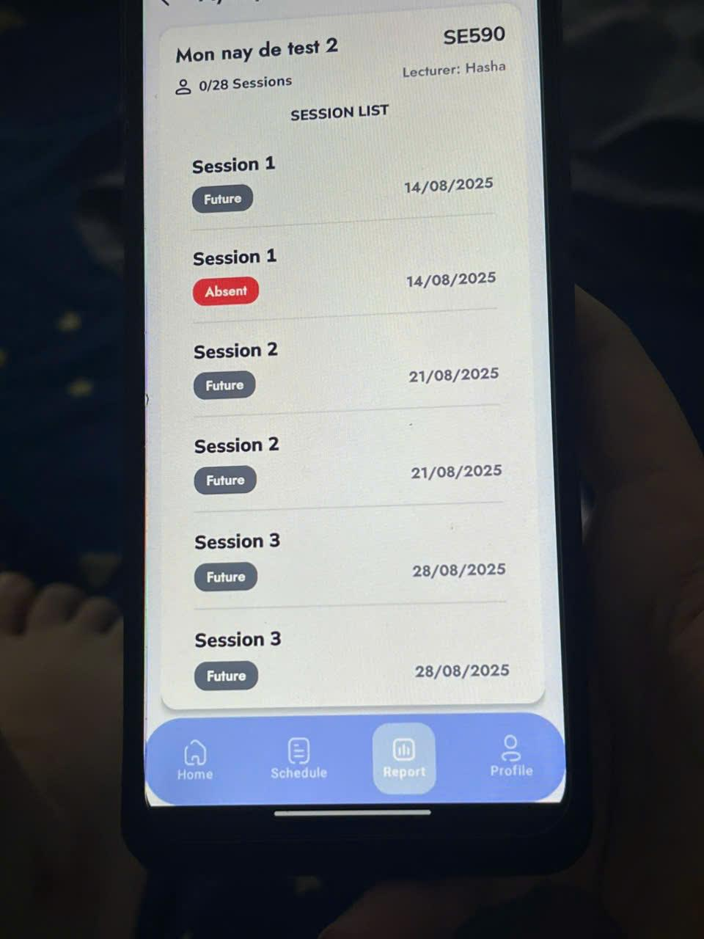 | 1 class 1 schedule thôi, đang test tạo nhiều schedule cho class đó nên nó thế ấy |  | Đây là tính năng, không phải lỗi
4 | Lecture vẫn còn màn Update Device | 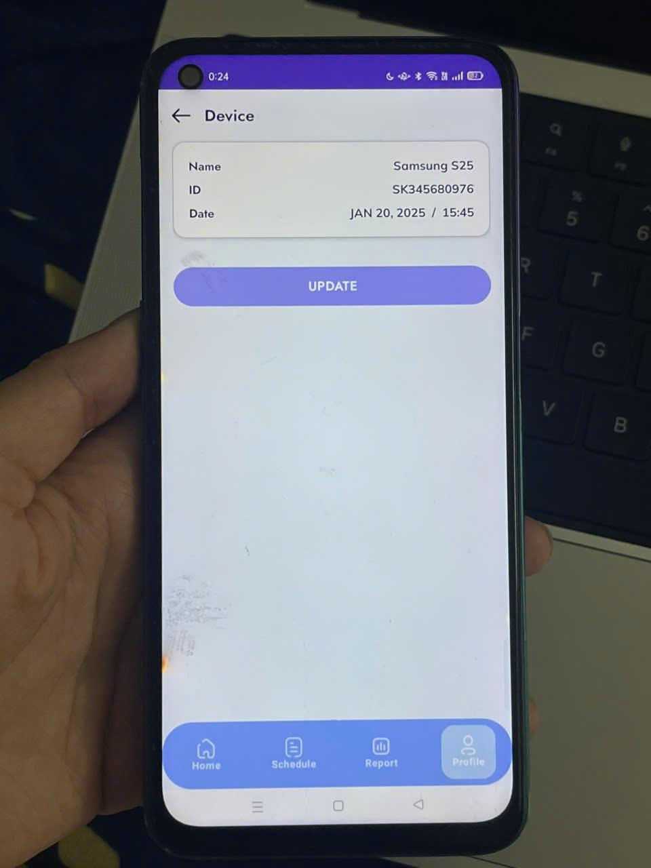 |  |  |  | đã fix
5 | Giao diện home vẫn đang được hash cứng tên người dùng | 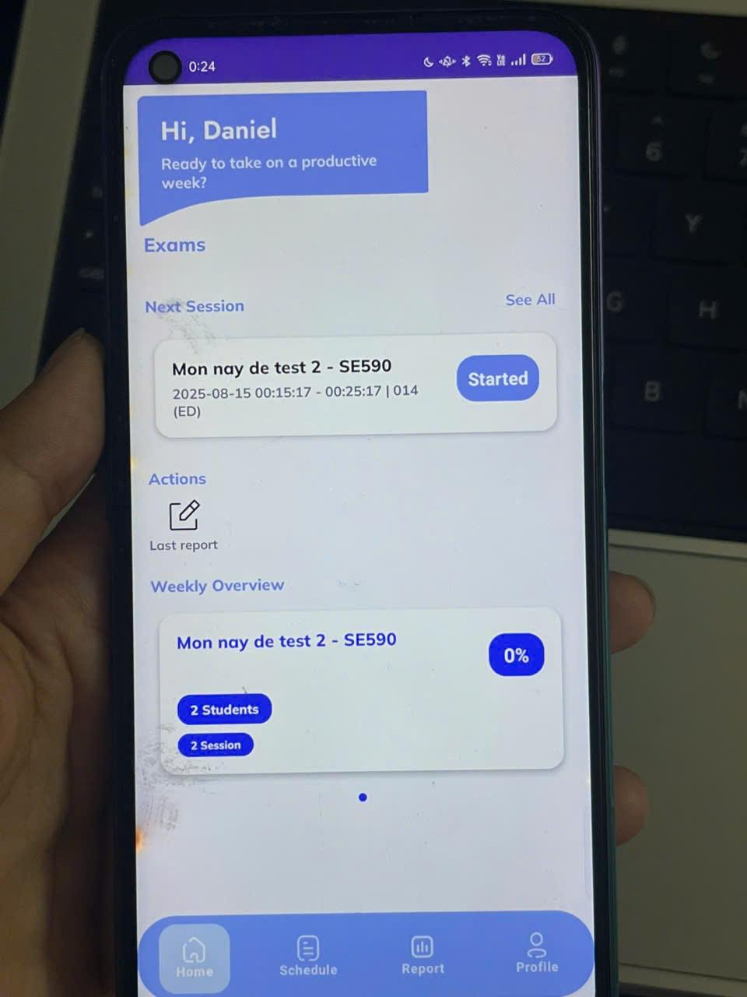 |  |  |  | đã fix
6 | Trả vè No data attend khi tắt bluetooth ngay từ đầu khi bắt đầu quét | 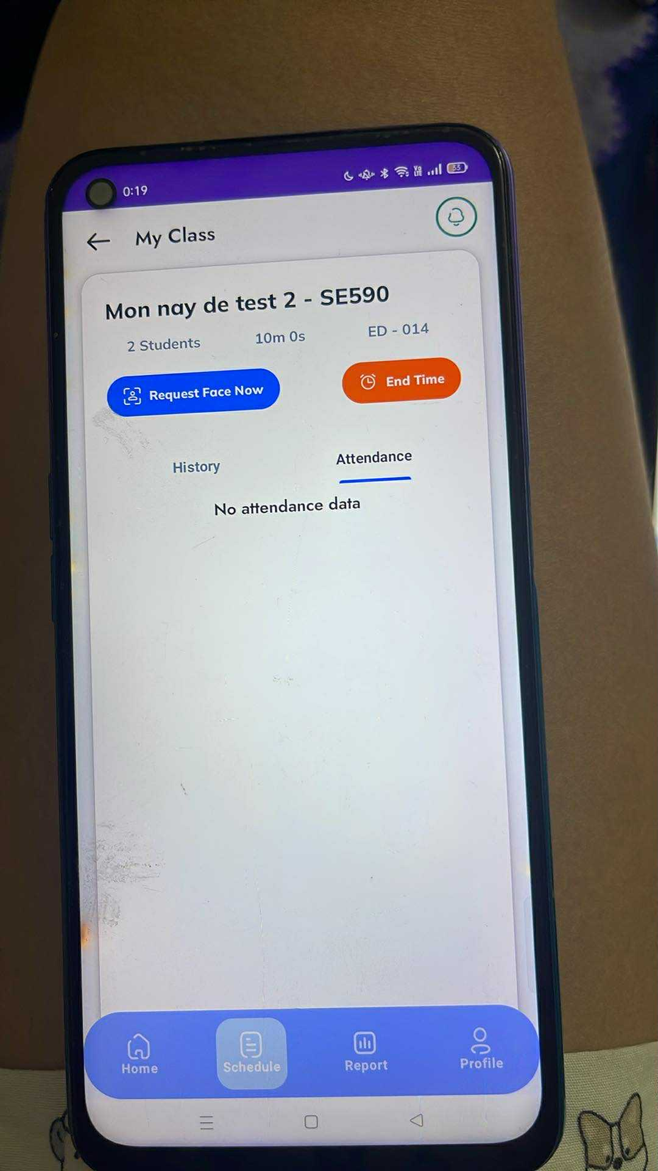 | CHỗ này mong muốn tất cả exception trả default absent nếu kh quét được
7 | Check lại Count điểm danh ( bên ngoài khác bên trong) |  | Đạt query nhầm, hiểu sai nghiệp vụ |  |  | Đã fix bên backend
9 | Bên ngoài 20 sessions ( bên trong 42 session - students ) | 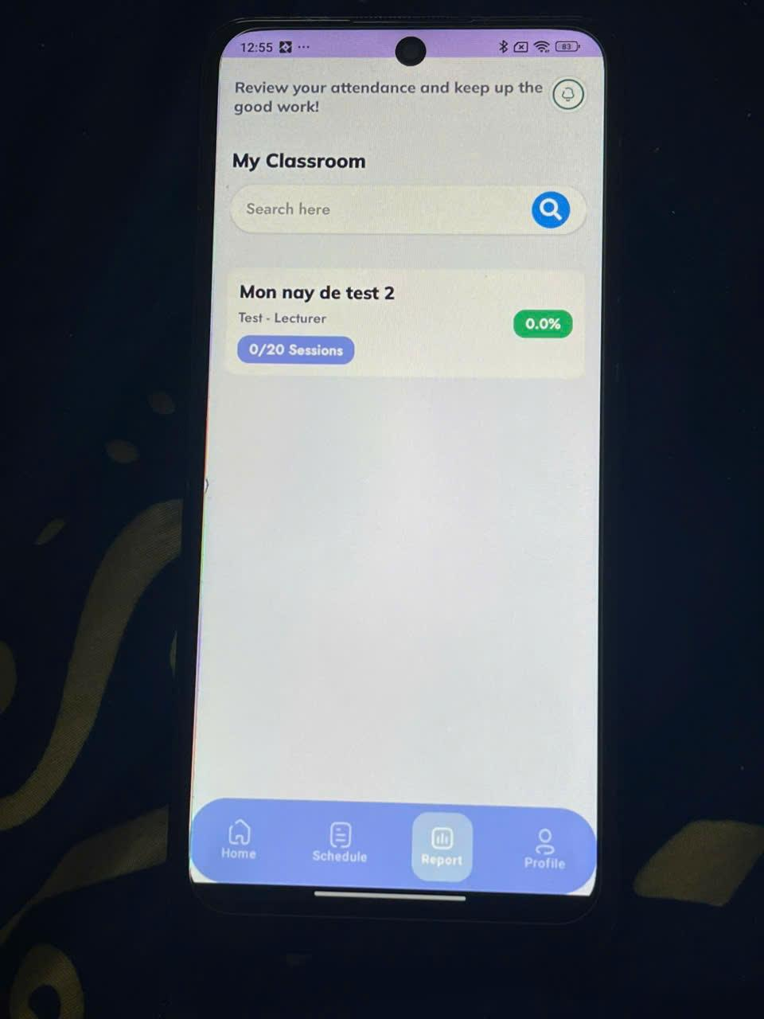
10 | Tính toán điểm danh bên ngoài round count = 0 bên trong round đã attend |  |  |  |  | đã fix
11 | Đổi account Mô tả : Student 1 sử dụng account 1 đăng kí device 1 Student 1 sử dụng account 2 của stu 2 để điểm danh -> Kết quả student 1 đc điểm danh , stu 2 không |  | cái này là do phát ra android_id tương ứng với cái thằng đăng ký thế nên là vì id máy đó đã đăng kí rồi nên khi phát ra thì stu 2 ko được, cái này còn liên quan đến nghiệp vụ deviceToken, vì khi mà submit thì token ko đúng thì sao được, cái này đợi a hiếu làm nốt

